住宅展示場インフルエンサー
『京かの子』様 InstagramPR候補者リスト
 |  | アイコン | 名前 | 在住 | 年齢 | SNS URL | フォロワー数 | PR料
本人確認前 | 1 |  | 大原 千鶴 | 京都 | 56歳 | https://www.instagram.com/oohara_chizuru/?hl=ja | 1.3万人
 | 2 | 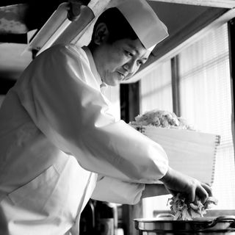 | 櫻井 登之 | 京都 | 48歳 | https://www.instagram.com/kyoto_sakurai/?hl=ja | 621人
 | 3 |  | 杉本節子 | 京都 | 56歳
 | 4 |  | 村田 吉弘 | 京都 | 70歳
 | 5 |  | 船越雅代 | 京都 | 不明 | https://www.instagram.com/masayofunakoshi/?hl=ja | 7511人
 | 6 |  | 太田夏来 大原 千鶴さんのアシスタント | 恐らく京都 | 不明 | https://www.instagram.com/nat_ota/ | 2761人
 | 7 |  | 吉村雅子 | 京都 | 不明 | https://www.instagram.com/atelier_c_masako/ | 1735人
 | 8 |  | 高橋義弘 | 京都 | 47歳 | https://www.instagram.com/hyoteiyoshihiro/?hl=ja | 7026人
 | 9 |  | 広里貴子 | 大阪？ | 不明 | https://www.instagram.com/takakohirosato/https://www.instagram.com/takakohirosato/ | 772人 |  | 朝ドラ「スカーレット」の料理を担当
 | 10 | 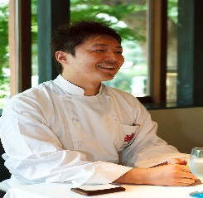 | 筒井光彦 | 京都 | 47歳

